Sheet1
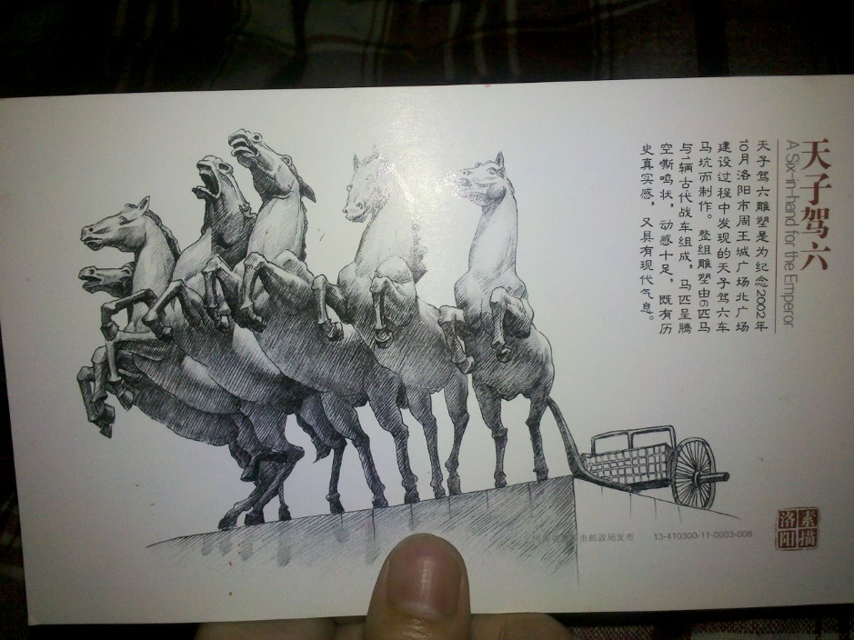
 | 这是一个开始
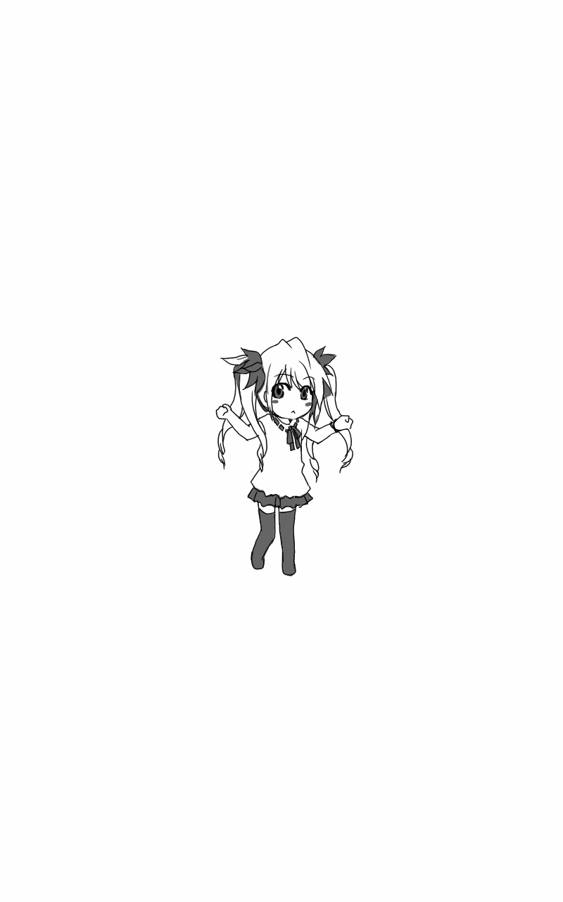 | 布卡漫画 我们做一个开始 这就是我们的故事 开开心心
 | 之后会添加什么

